Abiturklausuren Sport
Sportbiologie |  |  |  | Bewegungslehre |  |  | Trainingslehre |  |  | Sport und Gesundheit |  |  | Sportpsychologie |  |  | Sport und Gesellschaft

Thema |  |  |  | Thema |  |  | Thema |  |  | Thema |  |  | Thema |  |  | Thema
Stütz- u Bewegungsapparat |  |  |  | Bewegungsanalyse |  |  | Grundbegriffe |  |  | Gesundheitsmodelle |  |  | Persönlichkeit |  |  | Gesellschaftliche Funktionen
BAY | 10 |  |  | BAY | 9 |  | BAY | 8 |  | BAY | 2 |  | BAY | 1 |  | BAY | 6
BW | 11 |  |  | BW | 10 |  | BW | 13 |  | BW | 0 |  | BW | 1 |  | BW | 0
NW | 4 | 25 |  | NW | 5 | 24 | NW | 11 | 32 | NW | 4 | 6 | NW | 1 | 3 | NW | 2 | 8
Nervensystem |  |  |  | Biomechanik |  |  | Belastung u Trainingsmethoden |  |  | Training unter dem Gesundheitsaspekt |  |  | Motivation | 0 |  | Soziales Handeln | 0
BAY | 3 |  |  | BAY | 8 |  | BAY | 5 |  | BAY | 5 |  | BAY | 0 |  | BAY | 2
BW | 0 |  |  | BW | 14 |  | BW | 5 |  | BW | 3 |  | BW | 1 |  | BW | 0
NW | 2 | 5 |  | NW | 4 | 26 | NW | 3 | 13 | NW | 4 | 12 | NW | 5 | 6 | NW | 0 | 2
Versorgungsapparat |  |  |  | Motorisches Lernen |  |  | Prinzipien |  |  | Sportverletzungen |  |  | Aggressionen/Aggressivität | 0 |  | Sonstiges | 0
BAY | 4 |  |  | BAY | 2 |  | BAY | 4 |  | BAY | 5 |  | BAY | 1 |  | BAY | 3
BW | 5 |  |  | BW | 1 |  | BW | 7 |  | BW | 1 |  | BW | 0 |  | BW | 0
NW | 2 | 11 |  | NW | 4 | 7 | NW | 3 | 14 | NW | 0 | 6 | NW | 2 | 3 | NW | 0 | 3
Stoffwechsel |  |  |  | Modelle der Bewegungssteuerung |  |  | Trainingsarten: A-K-S-B; Koord u Technik; Sportspiel |  |  | Doping
BAY | 5 |  |  | BAY | 2 |  | BAY | 23 |  | BAY | 4
BW | 12 |  |  | BW | 0 |  | BW | 33 |  | BW | 0
NW | 4 | 21 |  | NW | 0 | 2 | NW | 16 | 72 | NW | 7 | 11
Ernährung
BAY | 2
BW | 0
NW | 0 | 2

Abiturklausuren Sport in BY, BW, NW (2006-2019) Aufgaben aus der Sporttheorie
n= | BY | BW | NW | Themenverteilung
Sportbiologie | 24 | 28 | 12 | 64
Bewegungslehre | 21 | 25 | 13 | 59
Trainingslehre | 40 | 58 | 33 | 131
Sport und Gesundheit | 16 | 4 | 15 | 35
Sportpsychologie | 2 | 2 | 8 | 12
Sport und Gesellschaft | 11 | 0 | 2 | 13
 | 114 | 117 | 83 | 314

%= | BY (114) | BW (117) | NRW (83) | Themen (314)
Trainingslehre | 35 | 50 | 40 | 42
Sportbiologie | 21 | 24 | 14 | 20
Bewegungslehre | 18 | 21 | 16 | 19
Sport und Gesundheit | 14 | 3 | 18 | 11
Sport und Gesellschaft | 10 | 0 | 2 | 4
Sportpsychologie | 2 | 2 | 10 | 4

Abiturklausuren Sport BY, BW, NW (2006-2019) Aufgaben zu den Sportarten
n= | BY | BW | NW | Aufgaben: Sportarten
Leichtathletik: 20 | 8 | 8 | 4 | 20
Volleyball/Beachvolleyball: 9 | 4 | 3 | 2 | 9
Fußball: 7 | 4 | 2 | 1 | 7
Turnen: 7 | 1 | 5 | 1 | 7
Schwimmen: 5 | 4 | 1 | 0 | 5
Basketball: 5 | 2 | 3 | 0 | 5
Handball: 5 | 2 | 2 | 1 | 5
Gymnastik: 4 | 2 | 2 | 0 | 4
Skisport: 4 | 2 | 1 | 1 | 4
Klettern: 4 | 1 | 2 | 1 | 4
Kampfsport | 1 | 1 | 1 | 3
Radfahren | 1 | 1 | 1 | 3
Tennis | 1 | 1 | 0 | 2
Rudern | 1 | 0 | 0 | 1
Triathlon | 1 | 0 | 0 | 1
Joggen/Nordic Walking | 0 | 0 | 1 | 1
Badminton | 0 | 1 | 0 | 1
Hockey/Eishockey | 0 | 1 | 0 | 1
Tischtennis | 0 | 1 | 0 | 1
 | 35 | 35 | 14 | 84

Auswertung Operatoren
Leistungsfach Sport - Abiturklausuren 2007-2019 (n=110) Anforderungsbereiche I-III
 |  |  |  |  | Abiturklausuren 2007-2019 im Leistungsfach Sport (BW, BY, NI, NW
 |  |  |  |  |  | BW (n=46) | BY (n=30) | NI (n=8) | NW (n=26)
 |  |  |  |  | Operatoren /Klausur | 21 | 14 | 6 | 6
 |  |  |  |  | AFB I | 48 | 49 | 31 | 19
 |  |  |  |  | AFB II | 49 | 46 | 58 | 55
 |  |  |  |  | AFB III | 3 | 5 | 10 | 27

 |  |  |  |  | Ausgewertete Klausuren | 46 | 30 | 8 | 26 | 110
 |  |  |  |  | Op AFB I | 268 | 215 | 15 | 30
 |  |  |  |  | Op AFB II | 273 | 198 | 28 | 88
 |  |  |  |  | Op AFB III | 18 | 20 | 5 | 43
 |  |  |  |  | Gesamt AFBI-III | 559 | 433 | 48 | 161
 |  |  |  |  |  |  |  |  |  | 1201

 |  |  |  |  | Verteilung der Operatoren auf die AFB I-III (absolute Verteilung) |  |  |  |  |  |  | Verteilung der Operatoren auf die AFB I-III (prozentuale Verteilung)
 |  |  |  |  |  | BW | BY | NI | NW | gesamt | % alle Op. |  | BW | BY | NI | NW
 |  |  |  |  | AFB I | 268 | 215 | 15 | 30 | 528 | 44 | AFB I ("beschreiben"= 25%) | 48 | 49 | 31 | 18 | gesamt
 |  |  |  |  | "beschreiben" | 39 | 74 | 5 | 15 | 133 | 11 | "beschreiben" | 15 | 34 | 33 | 50 | 25.2
 |  |  |  |  | "nennen" | 116 | 41 |  |  | 157 | 13 | "nennen" | 43 | 19 |  |  | 29.7
 |  |  |  |  | "darstellen" | 0 | 48 | 8 | 12 | 68 | 6 | "darstellen" |  | 22 | 53 | 40 | 12.9
 |  |  |  |  | "charakterisieren" | 60 |  |  |  | 60 | 5 | "charakterisieren" | 22 |  |  |  | 11.4
 |  |  |  |  | "definieren" | 40 | 19 |  |  | 59 | 5 | "definieren" | 15 | 9 |  |  | 11.2
 |  |  |  |  | "erstellen" | 10 | 10 |  |  | 20 | 2 | "erstellen" | 4 | 5 |  |  | 3.8
 |  |  |  |  | "angeben" |  | 18 | 2 | 0 | 20 | 2 | "angeben" |  | 8 | 13 | 0 | 3.8
 |  |  |  |  | Sonstige | 3 | 5 | 0 | 3 | 11 |  | Sonstige | 1 | 2 | 0 | 10 | 2.1 | 100.0
 |  |  |  |  | AFB II | 273 | 198 | 28 | 88 | 587 | 49 | AFB II 2 ("erläutern"=39%) | 49 | 46 | 58 | 55
 |  |  |  |  | "erläutern" | 98 | 93 | 9 | 31 | 231 | 19 | "erläutern" | 36 | 47 | 32 | 35 | 39.4
 |  |  |  |  | "begründen" | 78 | 24 | 3 | 19 | 124 | 10 | "begründen" | 29 | 12 | 11 | 22 | 21.1
 |  |  |  |  | "erklären" | 33 | 31 | 6 | 8 | 78 | 6 | "erklären" | 12 | 16 | 21 | 9 | 13.3
 |  |  |  |  | "analysieren" | 1 | 15 | 1 | 12 | 29 | 2 | "analysieren" | 0 | 8 | 4 | 14 | 4.9
 |  |  |  |  | "einordnen" ("zuordnen")1 | 39 |  |  | 3 | 42 | 3 | "einordnen" ("zuordnen")1 | 14 |  |  | 3 | 7.2
 |  |  |  |  | "untersuchen" ("herausarbeiten") | 3 | 13 |  | 6 | 22 | 2 | "untersuchen" ("herausarbeiten") | 1 | 7 |  | 7 | 3.7
 |  |  |  |  | "vergleichen" ("gegenüberstellen") |  | 5 | 3 | 6 | 14 | 1 | "vergleichen" ("gegenüberstellen") |  | 3 | 11 | 7 | 2.4
 |  |  |  |  | "auswählen" | 21 |  |  |  | 21 | 2 | "auswählen" | 8 |  |  |  | 3.6
 |  |  |  |  | "Charakterisieren" |  | 11 |  |  | 11 | 1 | "Charakterisieren" |  | 6 |  |  | 1.9
 |  |  |  |  | "entwickeln/entwerfen" |  |  | 5 |  | 5 | 0 | "entwickeln/entwerfen" |  |  | 18 |  | 0.9
 |  |  |  |  | Sonstige | 0 | 6 | 1 | 3 | 10 |  | Sonstige | 0 | 3 |  | 3 | 1.7 | 100.0
 |  |  |  |  | AFB III | 18 | 20 | 5 | 43 | 86 | 7 | AFB III ("erörtern" = 41%) | 3 | 5 | 10 | 27
 |  |  |  |  | "erörtern" ("diskutieren") | 13 | 11 | 5 | 6 | 35 | 3 | "erörtern" | 72 | 55 | 100 | 14 | 40.7
 |  |  |  |  | "beurteilen" ("bewerten") | 5 | 5 |  | 6 | 16 | 1 | "beurteilen" | 28 | 25 |  | 14 | 18.6
 |  |  |  |  | "prüfen" ("überprüfen") |  | 4 |  | 4 | 8 | 1 | "prüfen" |  | 20 |  | 9 | 9.3
 | BW | BY | NI | NW | "entwerfen" |  |  |  | 9 | 9 | 1 | "entwerfen" |  |  |  | 21 | 10.5
AFB I | 48% | 49% | 31% | 18% | "entwickeln" |  |  |  | 8 | 8 | 1 | "entwickeln" |  |  |  | 19 | 9.3
AFB II | 49% | 46% | 58% | 55% | "problematisieren" |  |  |  | 4 | 4 | 0 | "problematisieren" |  |  |  | 9 | 4.7
AFB III | 3% | 5% | 10% | 27% | "Stellung nehmen" |  |  |  | 4 | 4 | 0 | "Stellung nehmen" |  |  |  | 9 | 4.7
 |  |  |  |  | Sonstige | 0 | 0 | 0 | 2 | 2 |  | Sonstige | 0 | 0 |  | 5 | 2.3 | 100.0
 |  |  |  |  | Su | 559 | 433 | 48 | 161 | 1201

 |  |  |  |  | 1 Operator "einordnen/zuordnen" in BW AFB II, in NRW AFB I |  |  |  |  |  |  | 1 Operator "einordnen/zuordnen" in BW AFB II, in NRW AFB I
 |  |  |  |  | Farbig markiert sind die meistgenannten Operatoren in den Anforderungesbereichen/Bundesländer |  |  |  |  |  |  | Farbig markiert sind die meistgenannten Operatoren in den Anforderungesbereichen/Bundesländer

Operatoren AFB I
Operatoren AFB II
Operatoren AFB III
 |  |  |  |  |  |  |  |  |  |  |  |  |  |  | Operatoren AFB I-III/BW.BY.NI.NW
 |  |  |  |  |  |  |  |  |  |  |  |  |  |  |  | Gesamt
 |  |  |  |  |  |  |  |  |  |  |  |  |  |  | AFB I
 |  |  |  |  |  |  |  |  |  |  |  |  |  |  | nennen | 30
 |  |  |  |  |  |  |  |  |  |  |  |  |  |  | beschreiben | 25
 |  |  |  |  |  |  |  |  |  |  |  |  |  |  | darstellen | 13
 |  |  |  |  |  |  |  |  |  |  |  |  |  |  | sonstige | 32
 |  |  |  |  |  |  |  |  |  |  |  |  |  |  | AFB II
 |  |  |  |  |  |  |  |  |  |  |  |  |  |  | erläutern | 39
 |  |  |  |  |  |  |  |  |  |  |  |  |  |  | begründen | 21
 |  |  |  |  |  |  |  |  |  |  |  |  |  |  | erklären | 13
 |  |  |  |  |  |  |  |  |  |  |  |  |  |  | sonstige | 27
 |  |  |  |  |  |  |  |  |  |  |  |  |  |  | AFB III
 |  |  |  |  |  |  |  |  |  |  |  |  |  |  | erörtern/diskutieren | 41
 |  |  |  |  |  |  |  |  |  |  |  |  |  |  | beurteilen | 19
Operatoren im AFB I
 | NW | BY | BW | NI
"beschreiben" | 50 | 34 | 15 | 33
"nennen" |  | 19 | 43
"darstellen" | 40 | 22 |  | 53
"charakterisieren" |  |  | 22
Operatoren im AFB II
Operatoren im AFB III
 | BW | BY | NW | NI
"erörtern" | 72 | 55 | 14 | 100
"beurteilen" | 28 | 25 | 14
"prüfen" |  | 20 | 9
"entwerfen" |  |  | 21
 |  |  |  |  |  |  |  |  |  |  |  |  |  |  | entwerfen | 11
 |  |  |  |  |  |  |  |  |  |  |  |  |  |  | sonstige | 29

Klausuren 2023
Abiturklausuren 2023 in Baden-Württemberg, Bayern, Nordrhein-Westfalen

Verteilung der Operatoren auf die AFB I-III (absolute Verteilung) |  |  |  |  |  |  | Inhalte | BW Pflichtaufgabe. Wahlaufgabe |  | BY Sportbiologie/Trainingslehre und Bewegungslehre. Psychologische, soziale und gesellschaftspolitische Bedeutung des Sports |  | NI Bewegungs- und trainingswissenschaftliche Aspekte im Sportspiel Badminton sowie die sportsoziologische Betrachtung der deutschen Sportförderung |  | NW Sommerbiathlon - ein Laufspiel unter verschiedenen Blickwinkeln analysieren
 | BW | BY | NI | NW | gesamt
AFB I | 9 | 13 | 2 | 2 | 26
"beschreiben" | 2 | 3 | 1 | 2 | 8 |  |  | Aufgaben | Inhalte | Aufgaben | Inhalte | Aufgaben | Inhalte | Aufgaben | Inhalte
"nennen" | 4 | 2 |  |  | 6 |  | Trainingslehre (mit Sportbiologie) | 1.1-1.5; 2.1 | Kondition/Ausdauer/Tr.methoden | 2.1-2.4 | aktiver u passiver Bewegungsapparat | 2/3 | Kondition/Schnelligkeit/Tr.methoden // mot. Tests
"darstellen" | 2 | 7 | 1 |  | 10 |  | Bewegungslehre | 1.6-1.7 | Phasengliederung (Meinel) | 1.1-1.4 | Präzisionssprung im Parcours | 1 | Phasenstruktur
"charakterisieren" |  |  |  |  | 0 |  | Sport und Gesundheit | 1.8;1.10; 2.2 | Sportverletzungen/Doping/Bewegungsmangel | 3.1-3.2 | Doping im Parcours |  |  | 3 | Gesundheitsmodelle/Förderung im Sommerbiathlon
"definieren" |  | 1 |  |  | 1 |  | Sport und Gesellschaft |  |  | 4 | Risiken und Chancen Parcours | 4 | Sportförderung | 1 | Regeln (Digel) im Sommerbiathlon
"erstellen" |  |  |  |  | 0 |  | Sportpsychologie | 1.9 | Motive, Motivation |  |  |  |  | 2 | Leistungsmotivation (Heckhausen) im Sommerbiathlon
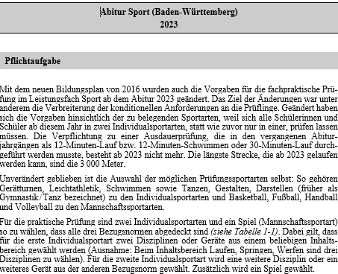
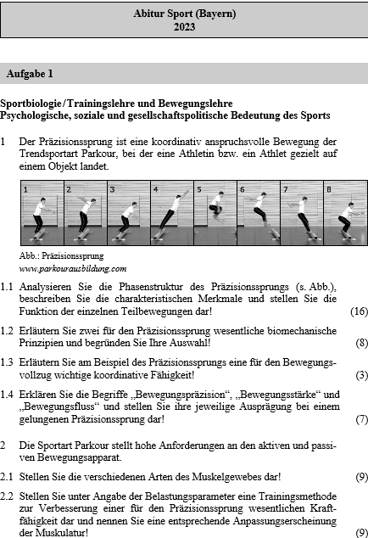
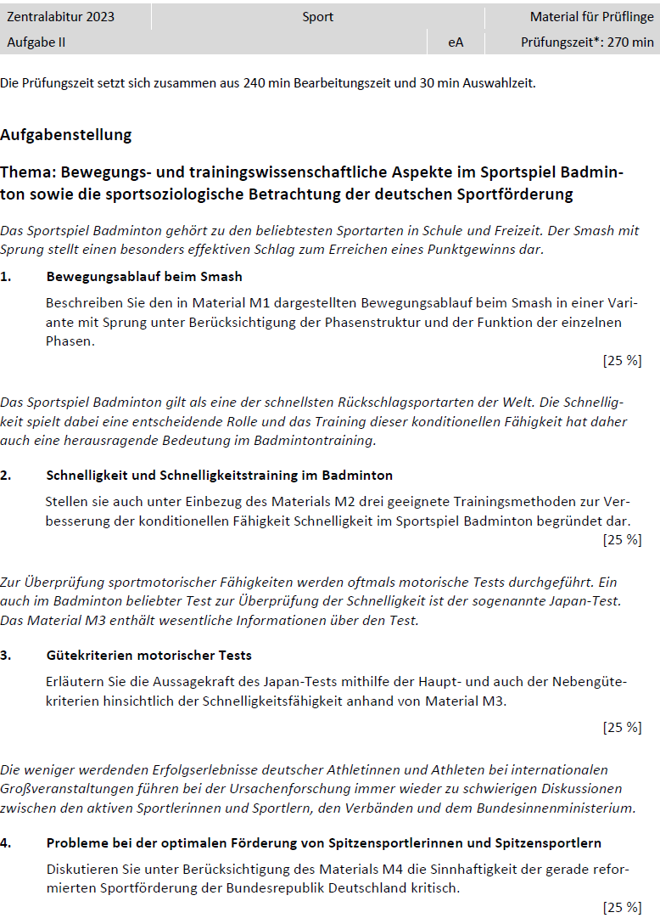
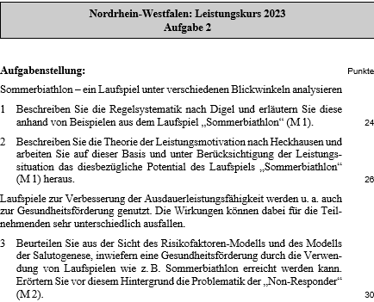
"angeben" |  |  |  |  | 0
"berechnen" | 1 |  |  |  | 1
AFB II | 11 | 6 | 3 | 1 | 21
"erläutern" | 6 | 3 | 1 | 1 | 11
"begründen" | 1 | 1 |  |  | 2
"erklären" | 1 | 1 | 1 |  | 3
"analysieren" |  | 1 |  |  | 1
"einordnen" ("zuordnen")1 | 2 |  |  |  | 2
"untersuchen" ("herausarbeiten") | 1 |  |  |  | 1
"vergleichen" ("gegenüberstellen") |  |  | 1 |  | 1
"auswählen" |  |  |  |  | 0
"Charakterisieren" | 3 |  |  |  | 3
"entwickeln/entwerfen" |  |  |  |  | 0
"herausarbeiten" |  |  |  | 1 | 1
"skizzieren" | 2 |  |  |  | 2
"zusammenstellen" | 1 |  |  |  | 1
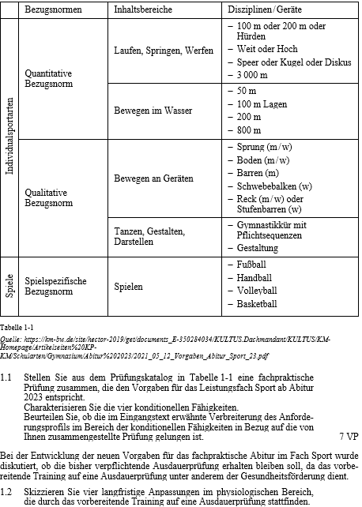
AFB III | 2 | 0 | 1 | 2 | 5
"erörtern" ("diskutieren") | 1 |  |  | 1 | 2 |  |  |  |  |  |  |  |  | Quelle:
"beurteilen" ("bewerten") | 1 |  |  | 1 | 2 |  |  |  |  |  |  |  |  | Prüfung Digital – Sport – Allgemeinbildendes Gymnasium. Digitale
"prüfen" ("überprüfen") |  |  | 1 |  | 1 |  |  |  |  |  |  |  |  | Sammlung der Prüfungsaufgaben aus Baden-Württemberg,
"entwerfen" |  |  |  |  | 0 |  |  |  |  |  |  |  |  | Bayern und NRW. Freising: Stark (Online).
"entwickeln" |  |  |  |  | 0
"problematisieren" |  |  |  |  | 0
"Stellung nehmen" |  |  |  |  | 0
Su | 22 | 19 | 6 | 5 | 52

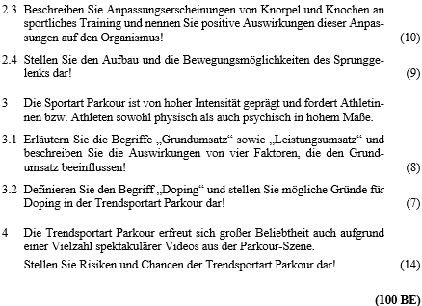
 | Abiturklausuren 2023 im Leistungsfach Sport (BW, BY, NI, NW)
 |  | BW | BY | NI | NW | Su.
 | AFB I (50%) | 9 | 13 | 2 | 2 | 26 |  |  |  |  |  | Download: | https://za-aufgaben.nibis.de
 | AFB II (40%) | 11 | 6 | 3 | 1 | 21
 | AFB III (10%) | 2 | 0 | 1 | 2 | 5
 | Gesamt AFBI-III | n=22 | n=19 | n=6 | n=5 | 52

 |  | BW | BY | NI | NW | ø
 | AFB I (50%) | 41% | 68% | 33% | 40% | 50
 | AFB II (40%) | 50% | 32% | 50% | 20% | 40
 | AFB III (10%) | 9% | 0% | 17% | 40% | 10
 | Gesamt AFBI-III | n=22 | n=19 | n=6 | n=5 | 100

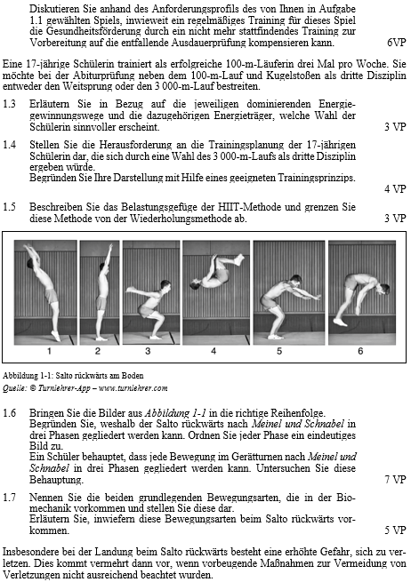

 |  |  |  |  |  |  |  |  |  | Quelle:
 |  |  |  |  |  |  |  |  |  | Prüfung Digital – Sport – Allgemeinbildendes Gymnasium. Digitale
 |  |  |  |  |  |  |  |  |  | Sammlung der Prüfungsaufgaben aus Baden-Württemberg,
 |  |  |  |  |  |  |  |  |  | Bayern und NRW. Freising: Stark (Online).

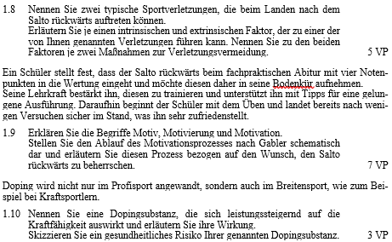

 |  |  |  |  |  |  |  | Quelle:
 |  |  |  |  |  |  |  | Prüfung Digital – Sport – Allgemeinbildendes Gymnasium. Digitale
 |  |  |  |  |  |  |  | Sammlung der Prüfungsaufgaben aus Baden-Württemberg,
 |  |  |  |  |  |  |  | Bayern und NRW. Freising: Stark (Online).

